상품제안서
브리사 LED 후레쉬 SPC-T6 | 상품코드: F20746

 |  |  |  |  |  |  | 02-412-0044 | www.easy1.co.kr
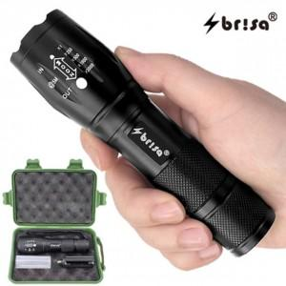 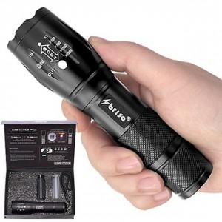

【상세/제작정보】 | 스티커 무료(배경색 있을경우 추가비용 발생합니다)

【인쇄/포장옵션】 | 레이저 / 포장불가능

【공급단가】 | 수량 | 50~ | 100~ | 500~ | 1,000~ | 2,000~
*VAT별도 | 단가 | 7,690원 | 7,410원 | 7,120원 | 6,840원 | 6,660원

【상품 URL】 | http://www.easy1.co.kr/src/goods_detail.php?gdno=20746

